Angoli e geometrie
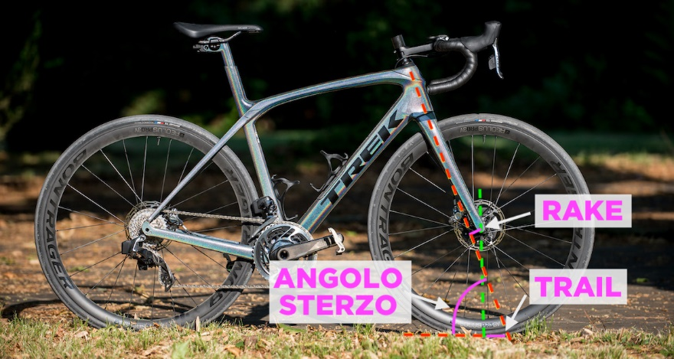

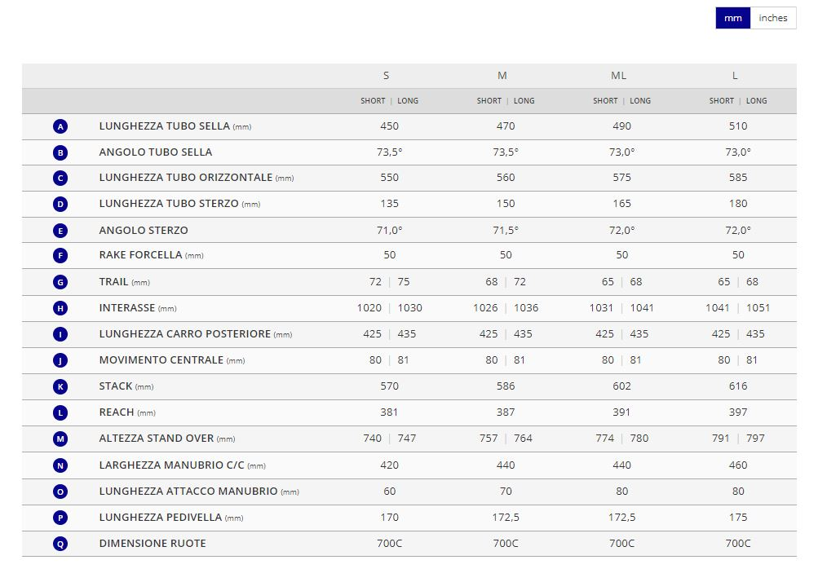
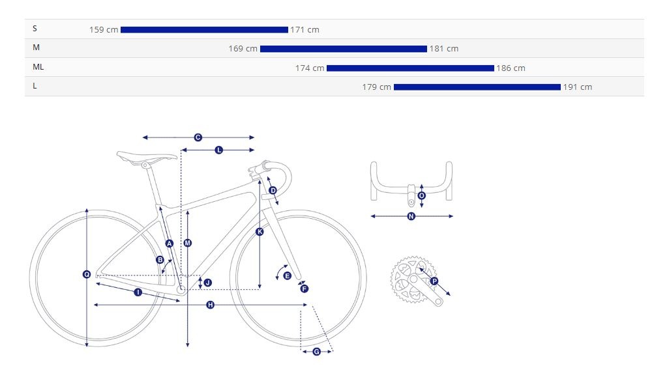

TRAIL | 51.29
RAKE | 50
REACH | 387
STACK | 586
TUBO ORIZZONTALE | 560
PASSO | 1036
ANGOLO DI STERZO | 71.5

Serie sterzo
SERIE STERZO

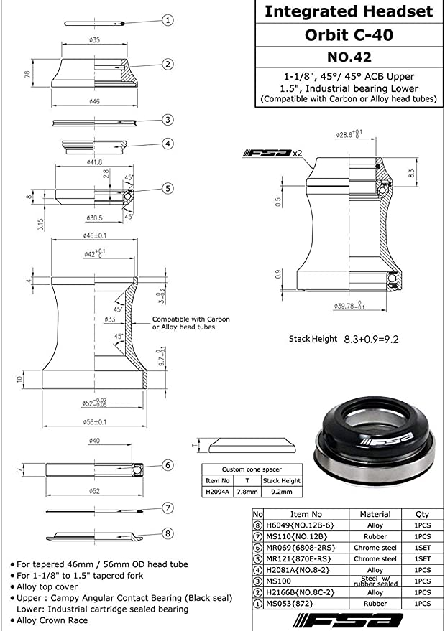
 | TELAIO | Io sagomo il carbonio direttamente con la forma dei cuscinetti con degli inserti, senza dover mettere il "contenitore"

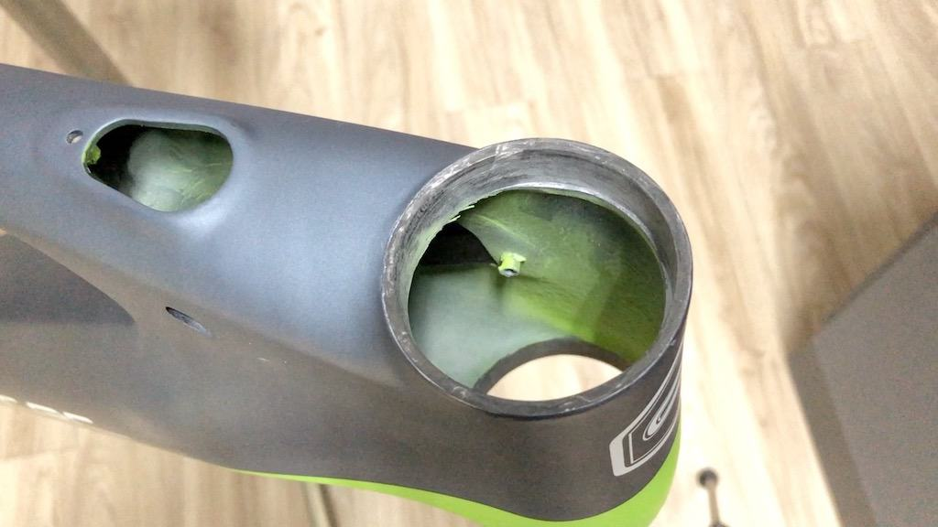

 | IS42 | Sup
 | IS 52 | Inf

Movimento centrale
Pacco pignoni | Shimano CS-HG800, 11-speed, 11x34
Catena | KMC X11SL-1
Guarnitura | Shimano GRX RX-810, 31/48 XS:170mm, S:170mm, M:172.5mm, M/L:172.5mm, L:175mm, XL:175mm
Movimento centrale | Shimano, press fit

 | Nella tecnologia Press-fit la scatola del movimento centrale non è filettata, bensì presenta delle particolari lavorazioni che permettono l’alloggiamento all’interno dei cuscinetti, inseriti ad interferenza, ovvero dove il diametro esterno del cuscinetti è di poco (centesimi di millimetro) più grande rispetto alla sede.
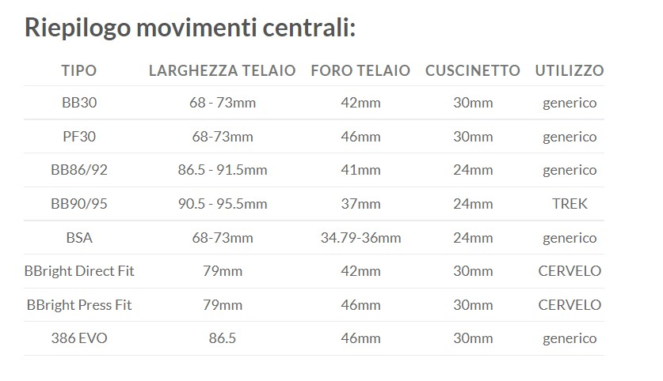
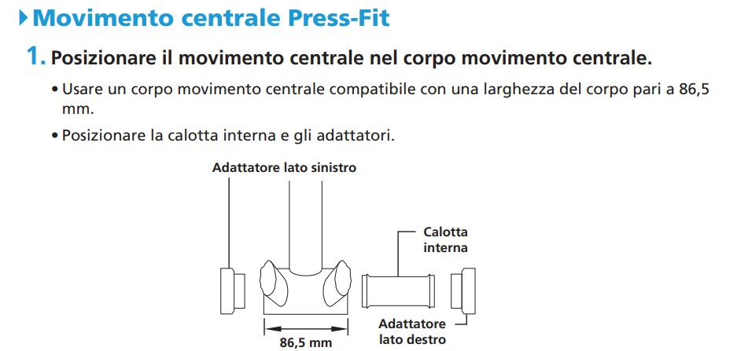

 |  | https://si.shimano.com/api/publish/storage/pdf/it/dm/GAFC001/DM-GAFC001-02-ITA.pdf

Movimento centrale Press Fit SHIMANO ULTEGRA larghezza corpo 86,5 mm | https://bike.shimano.com/it-IT/product/component/shimano105-r7000/SM-BB72-41.html

